podmine form-lehké
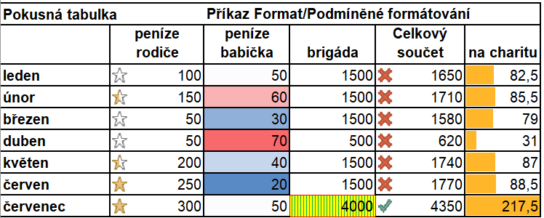
Naformátujte tabulku pomocí podmíněného formátování podle obrázku:

Pokusná tabulka |  | Příkaz Format/Podmíněné formátování
 | peníze rodiče | peníze babička | brigáda | Celkový součet | na charitu
leden | 100 | 50 | 1500 | 1650 | 82.5
únor | 150 | 60 | 1500 | 1710 | 85.5
březen | 50 | 30 | 1500 | 1580 | 79
duben | 50 | 70 | 500 | 620 | 31
květen | 200 | 40 | 1500 | 1740 | 87
červen | 250 | 20 | 1500 | 1770 | 88.5
červenec | 300 | 50 | 4000 | 4350 | 217.5

